0.기본세팅
버튼의 형태

버튼은 평상시(normal), 호버(hover), 클릭(click) 세가지 형태로 존재한다.

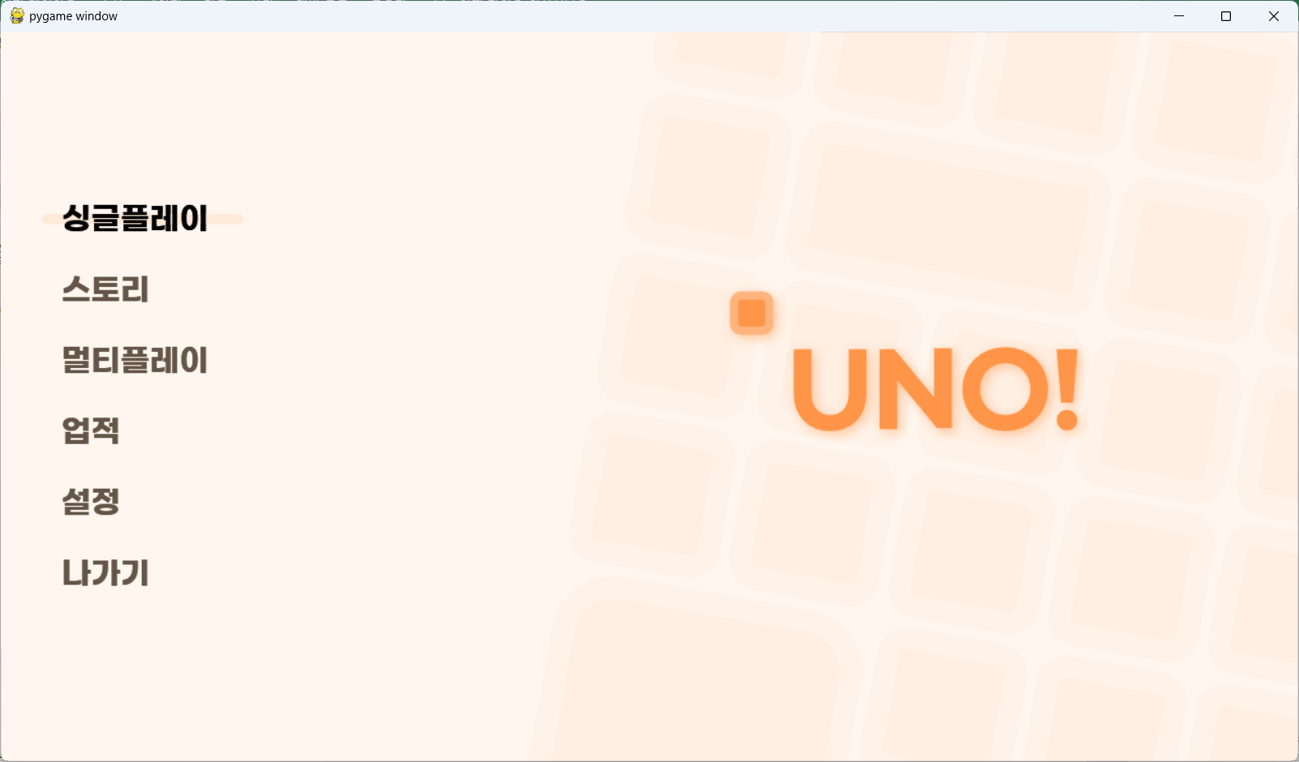
버튼 후보
-아이콘 형식 버튼 | https://assetstore.unity.com/packages/2d/gui/icons/ui-button-pack-3-2250-button-132063
일반 버튼의 경우, 코드로 구현 (원하는 에셋 못찾음) - uno 게임 메뉴화면 버튼 방식과 유사, 밑 캡쳐 화면 참고
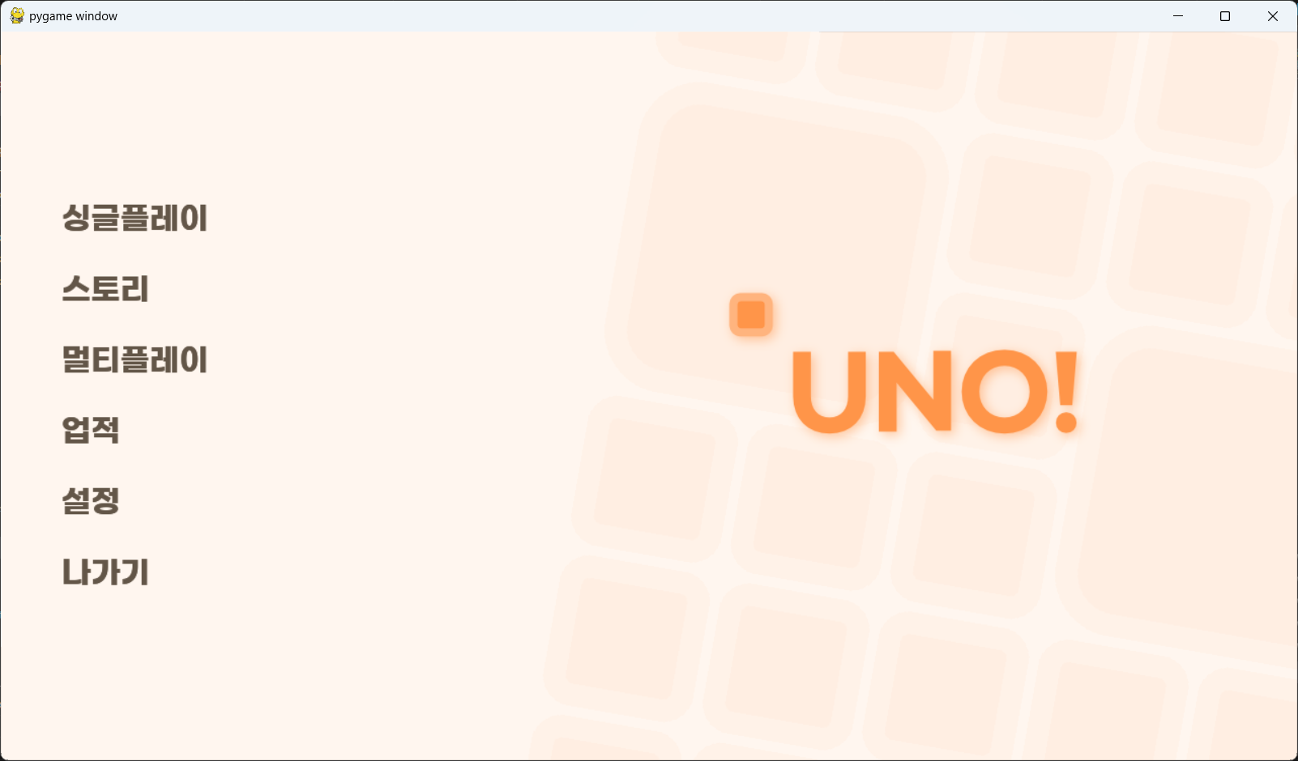

글씨체 후보
https://noonnu.cc/font_page/1127
https://noonnu.cc/font_page/767

https://noonnu.cc/font_page/250 (비트 글씨체)

1.메인메뉴
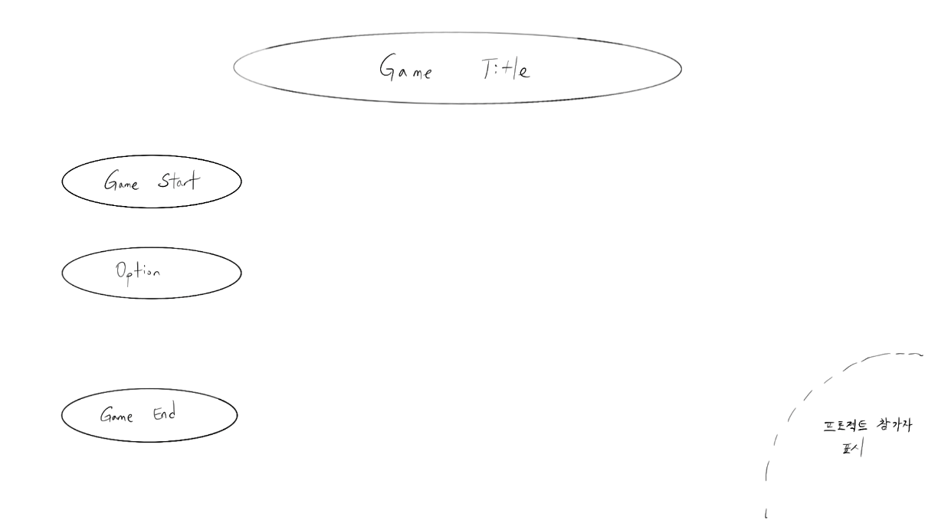
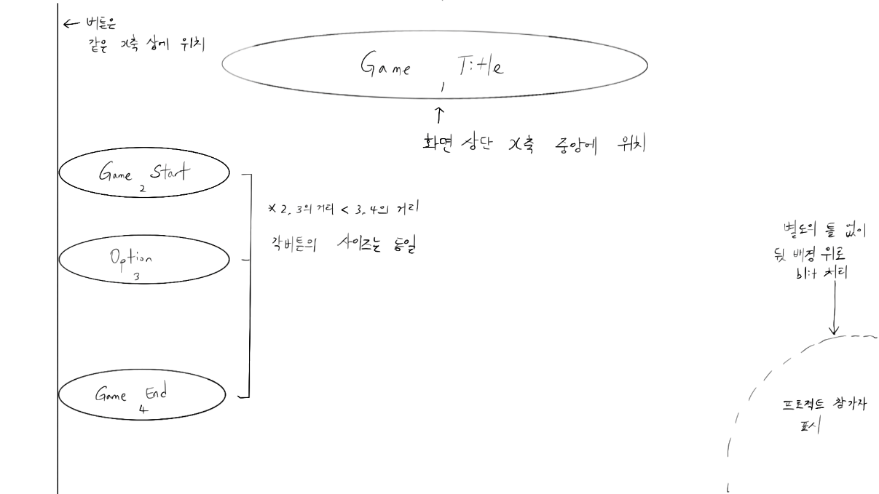
메뉴화면 UI 구성표
int | StringUI | String | Type
1 | Game_Title | 이후 결정 | Text | *Game_Start를 New_Game과 Load_Game으로 나눠버려?? 고민 중….
2 | Game_Start | 게임 시작 | Button
3 | Option | 설정 | Button
4 | Game_End | 게임 종료 | Button

-StringUI/Game_Title(int 1)은 메인 화면에 표시하는 게임 제목이며, 글꼴은 <>이며 크기는 <>이다.

-StringUI/Game_Start(int 2) 버튼 동작 시 2.불러오기 로 이동
-StringUI/Option(int 3) 버튼 동작 시 3.설정 으로 이동
-StringUI/Game_End(int 4) 버튼 동작 시 종료

UI 배치

2.불러오기
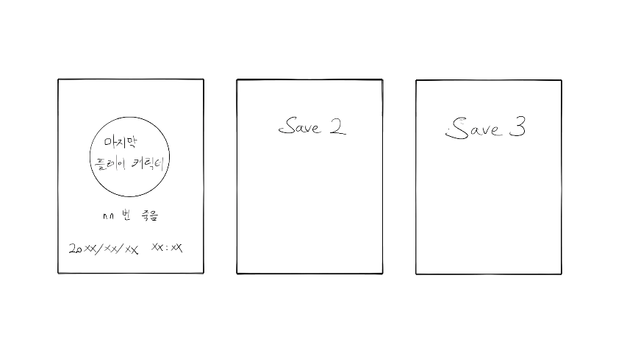
불러오기 UI 구성표
int | StringUI | String | Type
1 | load1 | 1번 세이브 파일 | Button
2 | load2 | 2번 세이브 파일 | Button
3 | load3 | 3번 세이브 파일 | Button
4 | backToMenu | 메뉴로 돌아가기 | Button

- 불러오기 신에는 세게의 불러오기 버튼이 일렬로 존재한다.
-이때 세이브 파일이 존재 하지 않는 경우 해당 칸을 회색으로 덮으며, 클릭이 되지 않도록 한다
-예외로 어느 세이브 파일도 존재하지 않을 시 왼쪽 불러오기 버튼은 활성화 시킨다.
-세이브 파일이 없는 불러오기 버튼은 버튼 위로 No data 문구를 띄우고, 세이브 데이터가 존재하는 불러오기 버튼은 데이터 상 마지막으로 플레이 한 캐릭터와 마지막으로 저장한 시각, 그리고 캐릭터가 죽은 횟수를 띄운다.
-불러오기 버튼을 클릭하면 해당 데이터 파일을 불러오며 <마을> 화면으로 이동한다.
-우측 하단엔 첫 화면으로 돌아가는 버튼이 존재하며 클릭시 1.메인메뉴 로 이동한다

UI 배치

2.인게임
*표시 해야될 요소, 캐릭터들의 일부 능력치 (체력 등, 캐릭터 파트 보고 조정필요), 재화량, 설정 버튼, (미니맵 <- 개발 여유된다면, 근데 사실 필요 할?까), 몬스터들의 일부 능력치 (체력 등, 적 파트 보고 조정필요), 주고받는 데미지
*설정 버튼 = 인게임 설정, 해당 버튼을 누르면 게임은 일시 정지 되며 3.설정 창으로 넘어가진다

 | 인게임 재화 1차 배치
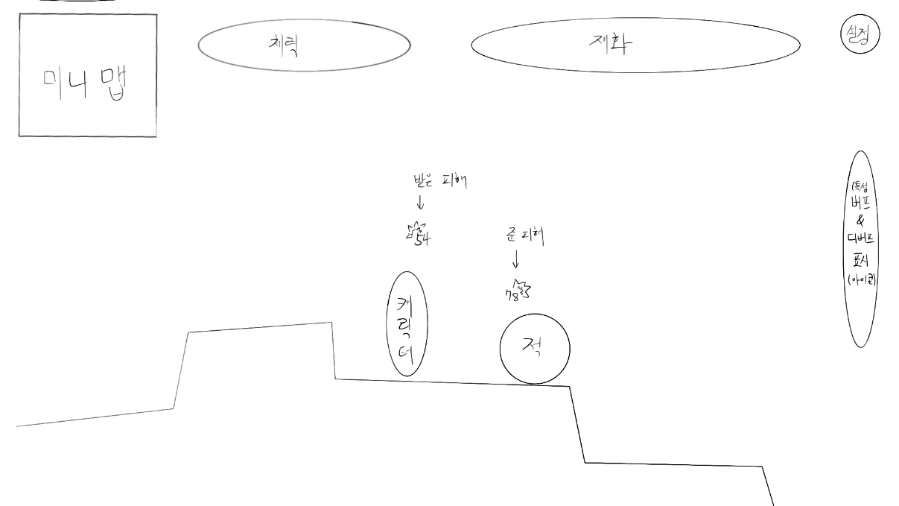

 | 미니맵은 던그리드의 미니맵 형식을 따라감 - 방의 세부 지형을 표시하는 것이 아닌 각 방끼리의 연결 통로, 위치를 보여줌
 | 받은 피해 - 캐릭터 머리 위로 회색 글자로 받은 피해량이 뜨며 피해량 왼쪽 상단에 피격표시가 있다
 | 준 피해 - 적 머리 위로 빨간 글자로 준 피해량이 뜨며 피해량 오른쪽 상단에 피격표시가 있다.
 | 피해 - 받은 & 준 피해는 피격 즉시 데미지를 받은 오브젝트 위에 나타나며 0.5초의 시간을 거쳐 서서히 사라진다.
 | 중첩된 피해 - 해당 오브젝트 머리 위 피해량 텍스트가 사라지지 않은 상태에서 추가적인 피해를 입으면, 해당 오브젝트의 피해량 텍스트 중 가장 위의 텍스트 위에 배치된다.(메이플 대미지 애니메이션 참고)
 | 오른쪽에는 현재 캐릭터가 받고있는 버프, 디버프를 아이콘 형식으로 표현하고, 아이콘 위에 마우스커서를 올릴 시 해당 아이콘 기준으로 해당 버프&디버프 설명이 있는 네모박스가 확장된다.

 | 인게임 UI 구성표
 | int | StringUI | String | Type
 | 1 | mini_map | 미니맵
 | 2 | hp | 체력 | text
 | 3 | coin | 재화 | text
 | 4 | setting | 설정 | button
 | 5 | buff_debuff | 버프_디버프
 | 6 | inventory | 인벤토리 | button

 | -미니맵은 해당 스테이지의 방의 배치를 보여준다.(던그리드 미니맵 참고)
 | -체력은 플레이어의 최대체력과 현재 체력을 보여준다.
 | -재화는 현재 판에서 플레이어가 지니고 있는 재화량을 보여준다.
 | -설정은 클릭시 게임이 일시정지되며 3.설정으로 화면이 전환된다.
 | -버프_디버프는 현재 플레이어에게 적용 중인 버프&디버프를 아이콘화 시켜 보여준다.
 | -인벤토리는 클릭시 2-1.인벤토리를 띄운다. 이때, 게임은 정지되지 않는다.

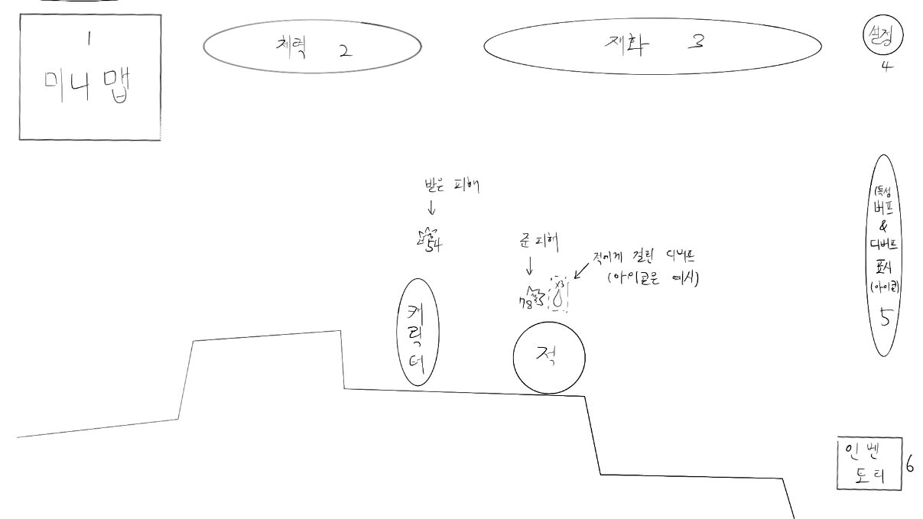

 | 받은 피해 - 캐릭터 머리 위로 회색 글자로 받은 피해량이 뜨며 피해량 왼쪽 상단에 피격표시가 있다
 | 준 피해 - 적 머리 위로 빨간 글자로 준 피해량이 뜨며 피해량 오른쪽 상단에 피격표시가 있다.
 | 준 디버프 - 적 머리 위로 현재 적용 중인 디버프를 아이콘 형식으로 표시된다.
 | 피해 - 받은 & 준 피해는 피격 즉시 데미지를 받은 오브젝트 위에 나타나며 0.5초의 시간을 거쳐 서서히 사라진다.
 | 중첩된 피해 - 해당 오브젝트 머리 위 피해량 텍스트가 사라지지 않은 상태에서 추가적인 피해를 입으면, 해당 오브젝트의 피해량 텍스트 중 가장 위의 텍스트 위에 배치된다.(메이플 대미지 애니메이션 참고)

2-1.인벤토리
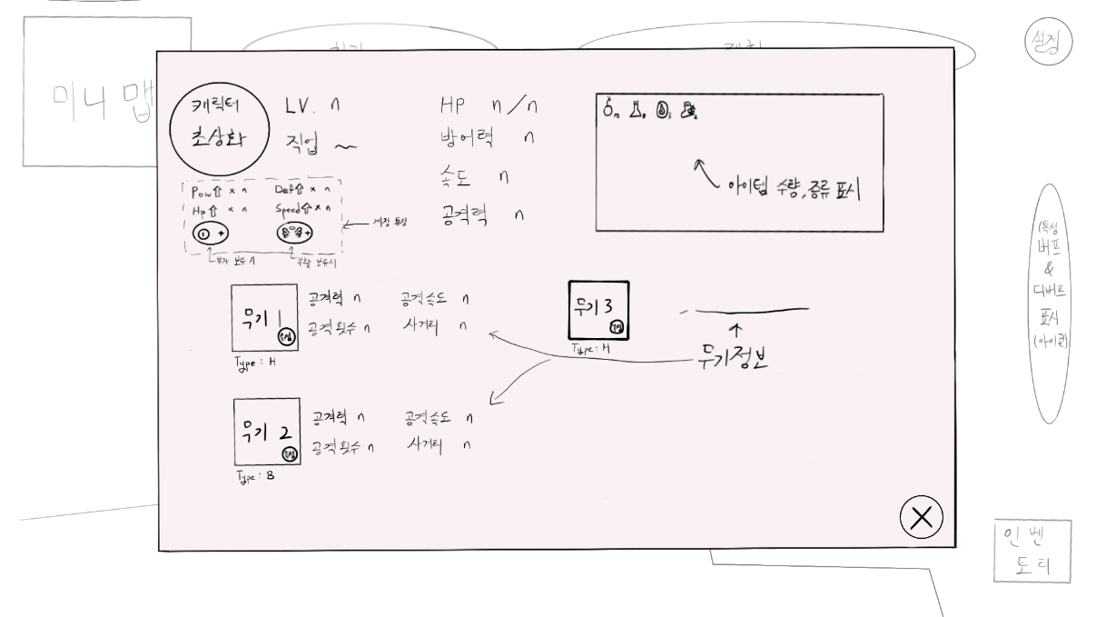
인벤토리 UI 구성표
-인벤토리는 우하단의 뒤로가기 버튼을 제외하고 모두 그림과 텍스트로 이루어져 있다.
-인벤토리 창이 켜져 있는 경우 게임 화면은 70%의 투명도로 흐려진다. 단, 게임은 멈추지 않고 계속해서 진행된다.
-세부 위치는 그림을 따른다
-부자와 부활 아이콘의 경우, 특성을 찍은 경우에만 활성화 되며, 부활의 경우, 부활이 적용됐을 시에 아이콘이 비활성화 된다.

3.설정
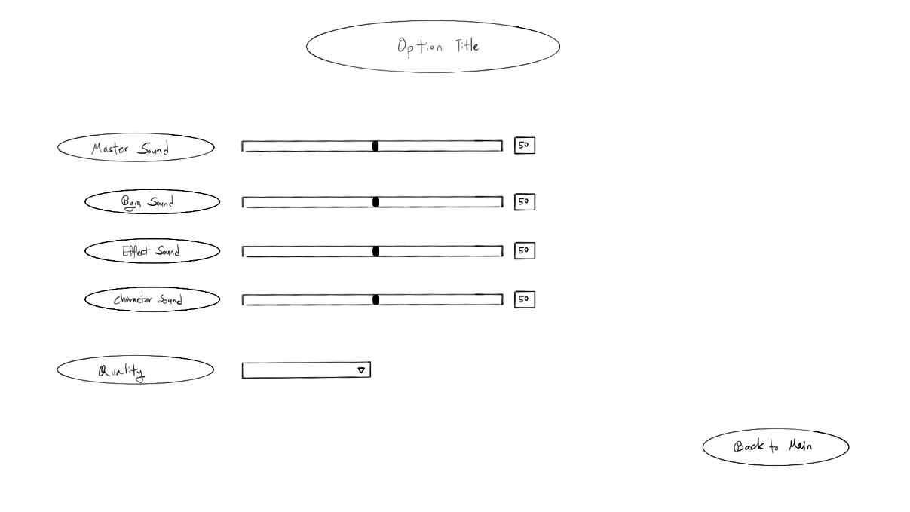
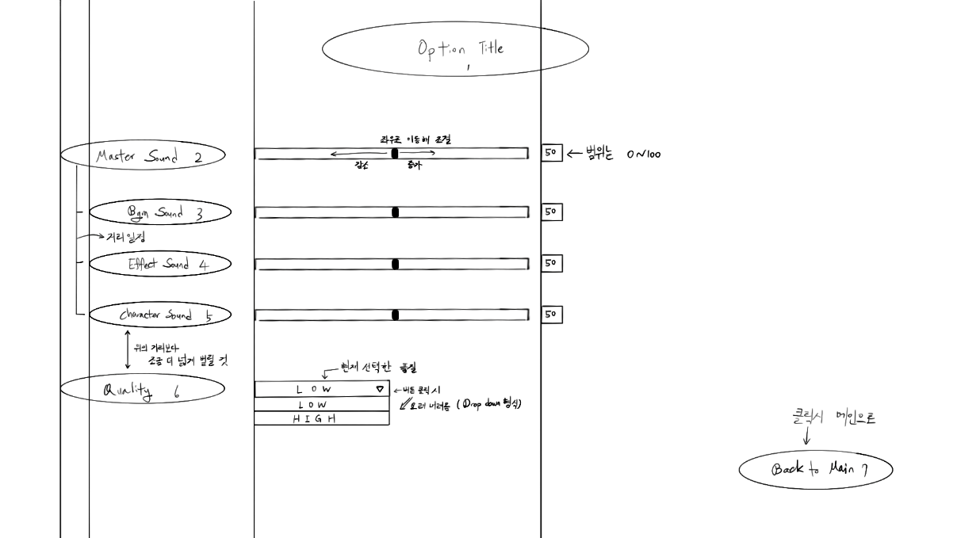
설정 UI 구성표
int | StringUI | String | Type
1 | Option_Title | 설정 | Text
2 | Master_Sound | 전체 사운드 | Slider
3 | Bgm_Sound | 배경 음악 | Slider
4 | Effect_Sound | 효과음 | Slider
5 | Character_Sound | 캐릭터 효과음 | Slider
6 | Quality | 텍스쳐 품질 | Dropdown
7 | Back_To_Main | 돌아가기 | Button

-StringUI/Option_Title(int 1)은 설정 제목으로 글꼴은 <>이고, 크기는 <>이다.

-StringUI/Master_Sound(int 2)는 전체 사운드 조절로, 슬라이더를 통해 전체 볼륨 조절을 한다.
-StringUI/Bgm_Sound(int 3)은 배경 음악 조절로, 슬라이더를 통해 배경 음악 볼륨 조절을 한다.
-StringUI/Effect_Sound(int 4)은 효과음 조절로, 슬라이더를 통해 효과음 볼륨 조절을 한다. (버튼 클릭 등 게임 진행 외적인 요소들)
-StringUI/Character_Sound(int 5)은 캐릭터 효과음 조절로, 슬라이더를 통해 캐릭터 효과음 볼륨 조절을 한다. (캐릭터 공격, 피격 사운드, 적 공격, 피격 사운드 등 인게임 내 요소들)
 | *볼륨은 0~100까지 존재한다. (0일 시 해당 사운드 부분 음소거)
-StringUI/Quality(int 6)은 텍스쳐 품질 조절로, 드롭다운 형식으로 고품질과 저품질을 선택할 수 있다. (저품질 선택 시, 게임 진행에 영향이 적은 요소들 제거 또는 감소 ex.화면 상 대미지 출력 텍스트 양 감소)
-StringUI/Back_To_Main(int 7)은 돌아가기로, 클릭시 1.메인메뉴 화면으로 돌아간다.

UI 배치

